상품제안서
티케 TQ-01 한정판 친환경 리유저블 텀블러 370ml // 환경부인증 | 상품코드: F32412

 |  |  |  |  |  |  | 02-412-0044 | www.easy1.co.kr
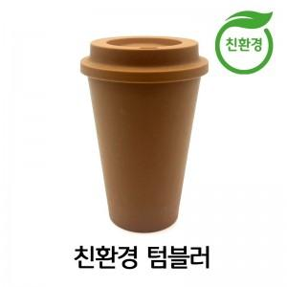

【상세/제작정보】 | <p>** 실크인쇄 100개미만 85000원별도</p><p>** 배송비- 한박스 50개 / 4000원별도</p>

【인쇄/포장옵션】 | 실크, 스티커, 컬러필름인쇄 / 포장지포장

【공급단가】 | 수량 | 100~ | 300~ | 500~ | 1,000~ | 3,000~
*VAT별도 | 단가 | 4,410원 | 4,200원 | 4,100원 | 4,030원 | 3,960원

【상품 URL】 | https://dev.easy1.co.kr:443/src/goods_detail.php?gdno=32412

